分野概観図
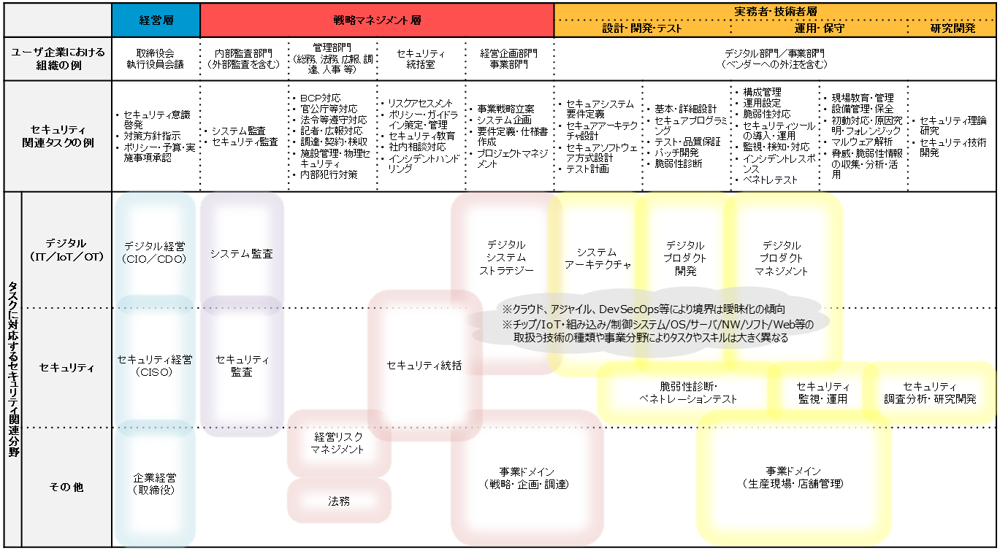
■セキュリティ関連タスクを担う分野の概観図

